Sheet1
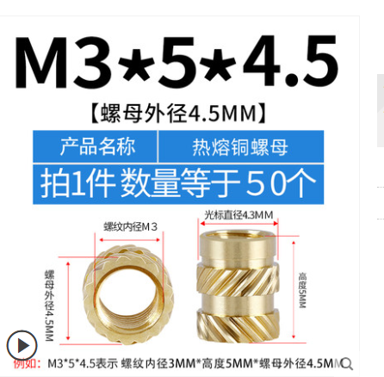
项目 | 规格 | 数量 | 图片 | 备注
PCIE固定铜嵌件 | M3*5*4.5 | 1

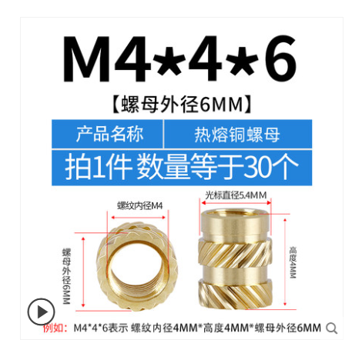
主板固定铜嵌件 | M4*4*6 | 4

外壳固定铜嵌件 | M3*5*4.5 | 8

风扇固定铜嵌件 | M3*5*4.5 | 4

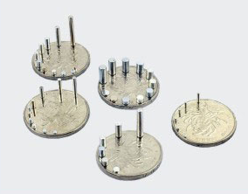
顶盖磁吸片 | 直径4MM厚度3MM | 4 |  | 可选 不一定需要

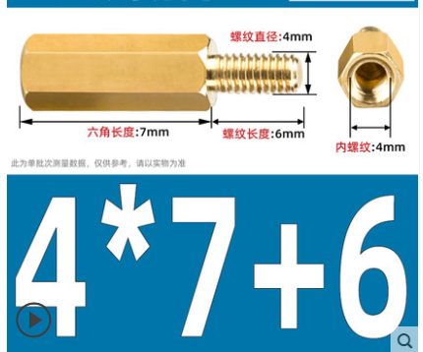
主板固定铜柱 | M4*7+6 | 4

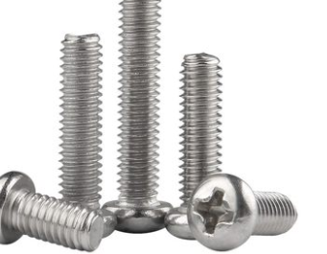
主板固定螺丝 | M4*5圆头 | 4

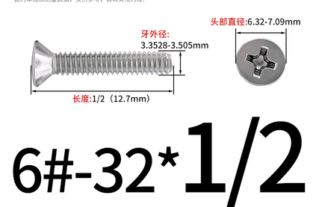
电源固定螺丝 | 6#32 | 3 |  | 用国标M3.5的凑活也行

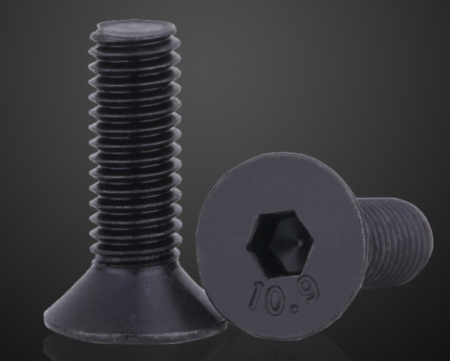
外壳底部固定螺丝 | M3*10沉头 | 4 |  | 不装也行 方便拆卸

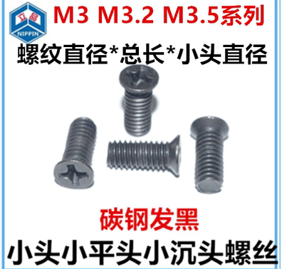
顶盖引磁螺丝 | M3*3*4 | 4 |  | 不装也行 感觉没用

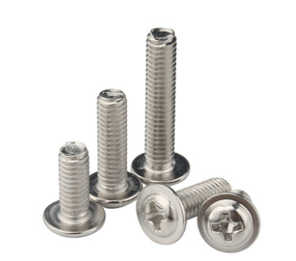
风扇螺丝 | M3*25或者M3*30 | 4 |  | 长度比自己买的风扇高一点就行

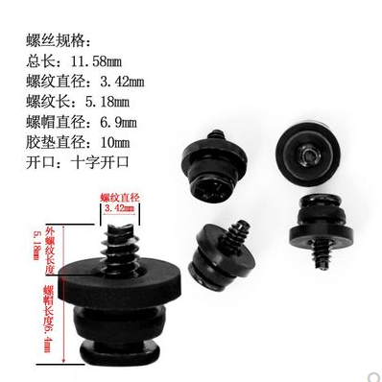
硬盘防震螺丝 | 3.5寸专用 | 21 |  | 1个硬盘3颗

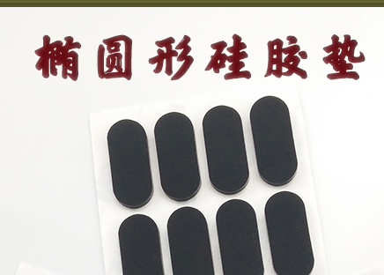
防震硅胶垫 | 45*13*3MM | 7 |  | 带背胶

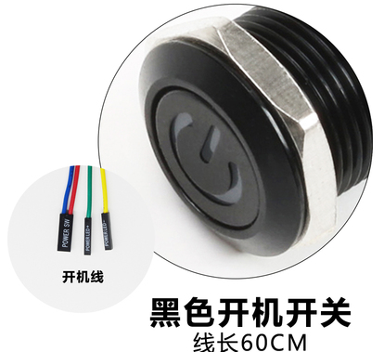
开机按钮 | 16MM |  |  | 黑色开机键电线自己量多长开孔尺寸：16mm灯光颜色：白

模组线 | 只提供参考长度 请务必根据自己的主板确认需要几pin的 硬盘也可以一拖7
 | 主板 14P转20+4P 13CM
 | CPU 6P转单4P 23CM
 | 硬盘4P 转3个SATA长度为21+4.5+4.5CM
 | 硬盘4P转 4个SATA长度为26+4.5+4.5+4.5CM
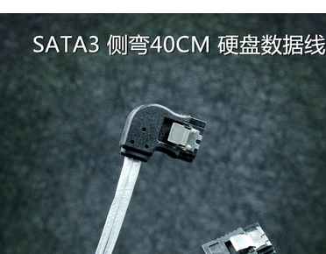
SATA线 | 40CM 30CM 20CM | 7
 | 根据自己测量去选择
 | 尽量买长一点的
 | 因为走线不是走的最短距离

请自备扎线带 风扇减速线等根据自己情况使用
FLEX风扇噪音过大的话请使用减速线
风扇兼容20CM猫扇或者自己买便宜的 支持孔位间距154MM

